画面部品情報
アプリ課題(2025） |  |  | 画面ID | 画面名 |  |  |  | 作成日 | 作成者 | 更新日 | 更新者
 |  |  | 006_UserLogin | ユーザログイン |  |  |  | 2024-12-31 | 福田 | 2025-07-21 | 福田

 | 1.【画面イメージ】
 | 【初期表示】 |  |  |  | 【スマホ版イメージ】 | ※ スマホアプリの性質上、一覧から選ぶのではなく、IDを入力させる。
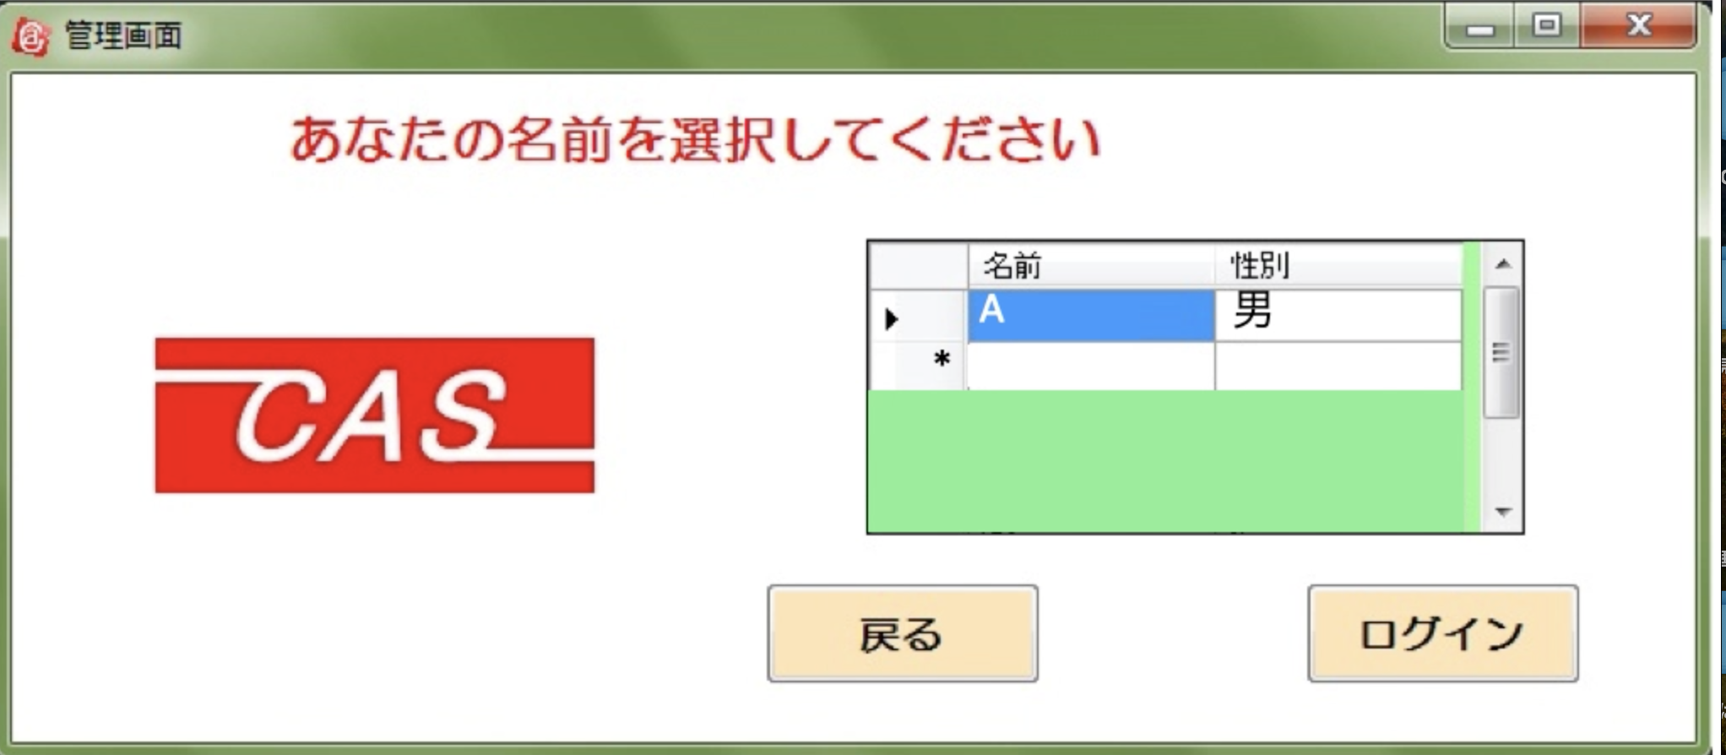
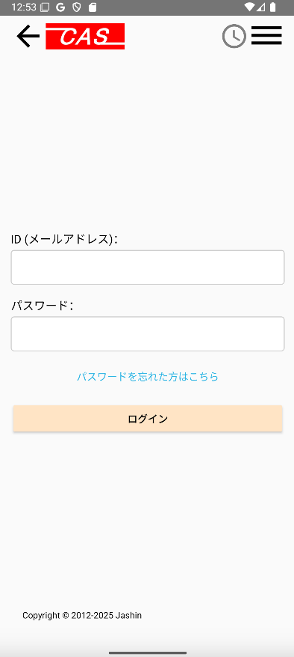

 | 2.【機能概要】
 | サイドメニュー（01_メニュー画面）の「ユーザ管理」から呼ばれる画面。 事前に新規登録画面（05_ユーザ新規登録）で登録した「ユーザID（メールアドレス）」と「パスワード」を元にログインする機能。 問題ない場合または既にログイン中に遷移された場合は、ログイン時に、「ユーザ管理画面」へ遷移すること。（10_ユーザ管理(トップ)） 事前に登録したパスワードを忘れた場合には「パスワードを忘れた方はこちら」リンクをクリックして、ID入力画面（「07_ID入力」）へ遷移する。

 | 3.【前の画面より受け取ったパラメータ】
 | パラメータ名 | データ型 | 桁数

 | 4.【イベント情報】
 | イベント名 | 処理概要
 | 初期表示時 | 既にログイン中に当画面に遷移された場合は、ログイン時に、「ユーザ管理画面」（10_ユーザ管理(トップ)）へ遷移すること。
 | 「パスワードを忘れた方はこちら」リンクをクリック | クリック時に、ID入力画面（「07_ID入力」）へ遷移する。
 | ログインボタンをクリック時 | クリック時に、DBと照合して問題ない場合は、「ユーザ管理画面」（10_ユーザ管理(トップ)）へ遷移すること。遷移時にCookieにユーザIDを保存する。

 | 5.【フォーム情報】 |  |  |  | 6.【DB情報】
 | 項目名 | 部品 | 備考 |  | 取得元テーブル | 取得列 | データ型 | 桁数 | 備考
 | ヘッダーメニュー | 参照：【画面設計】01_メニュー(サイドバー＆ヘッダー).xlsx

 | 項目名 | 部品 | 備考 |  | 取得元テーブル | 取得列 | データ型 | 桁数 | 備考
 | ユーザID （メールアドレス） | テキストボックス | 半角英数字のみが入力できること。 メールアドレスのドメイン前までを入力すること。 |  | ユーザ情報 | ユーザID | 文字列 | 32桁
 | パスワード | テキストボックス | 利用者のパスワードを半角英数字で6-15桁の範囲で入力すること。 |  | ユーザ情報 | パスワード | 文字列 | 15桁
 | パスワードを忘れた方はこちら | リンクボタン | クリック時に、ID入力画面（「07_ID入力」）へ遷移する。
 | ログイン | ボタン | クリック時に、DBと照合して問題ない場合は、「ユーザ管理画面」（10_ユーザ管理(トップ)）へ遷移すること。遷移時にCookieにユーザIDを保存する。 |  | ユーザ情報 |  |  |  | ユーザIDとパスワードをキーとして照合できるかどうか確認する。（結果が１件存在した場合はOKとする。）

old
